Hoja1
Objeto de negocio | Descripcion | Metrica | Dimension | Opcional
Fecha | Como días, semana, meses, y años | No | Si | No
Cliente | Clientes atendidos por un canal de comunicación | No | Si | No
Agente | Usuarios de sistema que atienden a los clientes | No | Si | No
Satisfacción | Mide el nivel de satisfacción del cliente al ser atendido por el agente | No | Si | No
Producto | Producto/Servicio ofertado al cliente | No | Si | No
Categoria | Temas de conversación atendidas por el agente por ejemplo: Consultas, Ventas, Pedido | No | Si | No
Atencion | Número de conversasiones realizadas por el agente con los clientes | Si | No | No
Ingresos | Ingresos generados a partir de las ventas de los agentes a los clientes | Si | No | No
Ventas | Ventas realizas a los clientes | Si | No | No
Duración | Se refiere al tiempo empleado por el agente al atender al cliente | Si | No | No

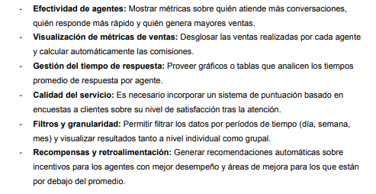
 |  |  |  |  |  | R1
Dimensiones y Medidas | R1 | R2 | R3 | R4 | R5
Fecha | X | X | X | X |  | R2
Cliente
Agente | X | X | X | X | X | R3
Satisfacción |  |  |  | X | X | R4
Producto |  | X
Categoria
Atencion | X |  |  |  | X
Ingresos |  |  |  |  | X
Ventas | X | X |  |  | X | R5
Duración | X |  | X | X | X

